ÍNDICE
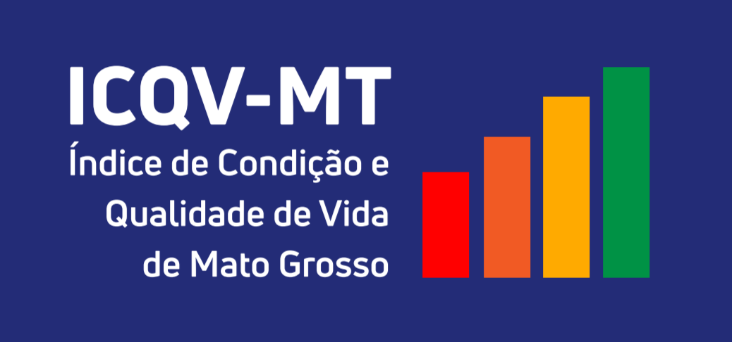

SUMÁRIO - 2020

A - Lista de indicadores
B - Resumo Geral de Parâmetros
C - Scores
D - Grupos de Desenvolvimento
01 -Indicadores da D. Econômica
02 - V1i
03 - V2i
04 - V3i
05 - V4i
06 - V5i
07 - V6i
08- Cálculo da D. Econômica
09 - Indicadores da D. Educação
10 - V7i
11 - V8i
12 - V9i
13 - V10i
14 - V11i
15 - V12i
16 - Pesos da D. Educação
17- Cálculo da D. Educação
18 - Indicadores da D. Saúde
19 -V13i
20 - V14i
21 - V15i
22 - V16i
23 - V17i
24 - V18i
25- V19i
26 - V20i
27 - V21i
28 - Cálculo da D. Saúde
29 -Indicadores da D. Segurança
30 - V23i
31 - V24i
32 - V25i
33 - V26i
34 - Cálculo da D. Segurança

